Foglio1
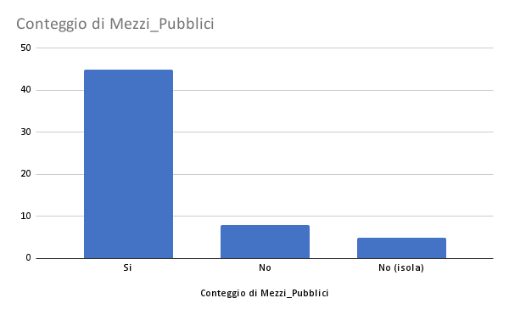
Bene FAI | Regione | Provincia | Mezzi_Pubblici | N_Cambi | Durata_Viaggio | Geolocalizzazione | Distanza_Stazione_Centrale | Gruppo_durata | Gruppo_distanza | sotituto | minuti | km/h | risultato
Maso Fratton Valaja | Trentino Alto Adige | Trento | Si | 1 | 1:11:00 | 46.216900, 11.047473 | 26 | Tra 1 e 2 ore | More than 5 km | 1:11:00 | 71 | 21.98 | Brutto
Saline Conti Vecchi | Sardegna | Cagliari | Si | 1 | 1:40:00 | 39.224060, 9.024623 | 8.8 | Tra 1 e 2 ore | More than 5 km | 1:40:00 | 100 | 5.28 | Brutto
Alpe Pedroria e Alpe Madrera | Lombardia | Sondrio | Si | 0 | 0:43:00 | 46.136517, 9.611203 | 23 | Meno di un'ora | More than 5 km | 0:43:00 | 43 | 32.1 | Brutto
Cappella del Sinomio | Trentino Alto Adige | Sondrio | Si | 0 | 0:09:00 | 46.069127, 11.123778 | 0.65 | Meno di un'ora | Less than 5km | 0:09:00 | 9 | 4.34 | Brutto
Villa Fogazzaro Roi | Lombardia | Como | Si | 1 | 2:44:00 | 46.021473, 9.033164 | 42 | Più di 2 ore | More than 5 km | 2:44:00 | 164 | 15.37 | Brutto
Torre del Soccorso detta del Barbarossa | Lombardia | Como | Si | 0 | 1:00:00 | 45.969658, 9.171422 | 29 | Tra 1 e 2 ore | More than 5 km | 1:00:00 | 60 | 29 | Brutto
Velarca | Lombardia | Como | Si | 0 | 0:54:00 | 45.967969, 9.173227 | 27.8 | Meno di un'ora | More than 5 km | 0:54:00 | 54 | 30.89 | Brutto
Villa del Balbianello | Lombardia | Como | Si | 0 | 1:07:00 | 45.965379, 9.202457 | 30.1 | Tra 1 e 2 ore | More than 5 km | 1:07:00 | 67 | 26.96 | Brutto
Mulino "maurizio Gervasoni" | Lombardia | Varese | Si | 5 | 4:41:00 | 45.952192, 9.732398 | 139 | Più di 2 ore | More than 5 km | 4:41:00 | 281 | 29.68 | Brutto
Monte Fontana Secca | Veneto | Belluno | Si | 1 | 1:30:00 | 45.924064, 11.934239 | 41 | Tra 1 e 2 ore | More than 5 km | 1:30:00 | 90 | 27.34 | Brutto
Villa della porta bozzolo | Lombardia | Varese | Si | 2 | 1:26:00 | 45.907728, 8.712233 | 26.2 | Tra 1 e 2 ore | More than 5 km | 1:26:00 | 86 | 18.28 | Brutto
Antica Pensilina del Tram | Lombardia | Varese | Si | 0 | 0:20:00 | 45.846443, 8.797065 | 6.3 | Meno di un'ora | More than 5 km | 0:20:00 | 20 | 18.9 | Brutto
Torre di Velate | Lombardia | Varese | Si | 0 | 0:25:00 | 45.840535, 8.792701 | 6.2 | Meno di un'ora | More than 5 km | 0:25:00 | 25 | 14.88 | Brutto
Villa e Collezione Panza | Lombardia | Varese | Si | 0 | 0:16:00 | 45.825505, 8.828864 | 3.4 | Meno di un'ora | Less than 5km | 0:16:00 | 16 | 12.75 | Brutto
Casa Macchi | Lombardia | Varese | Si | 0 | 0:34:00 | 45.764828, 8.831385 | 7.2 | Meno di un'ora | More than 5 km | 0:34:00 | 34 | 12.71 | Brutto
Memoriale Brion | Veneto | Treviso | Si | 2 | 1:43:00 | 45.7512809970231, 11.913732957724616 | 44.4 | Tra 1 e 2 ore | More than 5 km | 1:43:00 | 103 | 25.87 | Brutto
Catello di Avio | Trentino Alto Adige | Trento | Si | 2 | 2:10:00 | 45.746777, 10.951835 | 47.8 | Più di 2 ore | More than 5 km | 2:10:00 | 130 | 22.07 | Brutto
Monastero di Torba | Lombardia | Varese | Si | 0 | 0:48:00 | 45.729706, 8.863697 | 13.9 | Meno di un'ora | More than 5 km | 0:48:00 | 48 | 17.38 | Brutto
Palazzo Moroni | Lombardia | Bergamo | Si | 0 | 0:18:00 | 45.703316, 9.667605 | 3.4 | Meno di un'ora | Less than 5km | 0:18:00 | 18 | 11.34 | Brutto
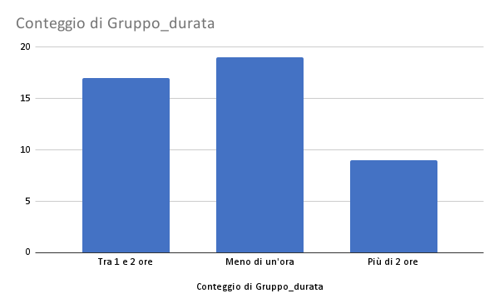
Oasi Zenga | Piemonte | Biella | Si | 4 | 1:34:00 | 45.670757, 8.157726 | 27 | Tra 1 e 2 ore | More than 5 km | 1:34:00 | 94 | 17.24 | Brutto
Palzzina Appiani | Lombardia | Milano | Si | 0 | 0:16:00 | 45.475354, 9.178324 | 2.9 | Meno di un'ora | Less than 5km | 0:16:00 | 16 | 10.88 | Brutto
Villa Necchi Campiglio | Lombardia | Milano | Si | 1 | 0:19:00 | 45.468984, 9.202032 | 2.5 | Meno di un'ora | Less than 5km | 0:19:00 | 19 | 7.9 | Brutto
Collezione Enrico a Villa Flecchia | Piemonte | Biella | Si | 0 | 0:56:00 | 45.461482, 8.003094 | 20.7 | Meno di un'ora | More than 5 km | 0:56:00 | 56 | 22.18 | Brutto
Negozio Olivetti | Veneto | Venezia | Si | 0 | 0:25:00 | 45.434177, 12.337587 | 2 | Meno di un'ora | Less than 5km | 0:25:00 | 25 | 4.8 | Brutto
Casa Bortoli | Veneto | Venezia | Si | 0 | 0:30:00 | 45.432068, 12.334343 | 1.7 | Meno di un'ora | Less than 5km | 0:30:00 | 30 | 3.4 | Brutto
Castello e Parco di Masino | Piemonte | Torino | Si | 4 | 2:43:00 | 45.391865, 7.959521 | 8.5 | Più di 2 ore | More than 5 km | 2:43:00 | 163 | 3.13 | Brutto
Villa dei Vescovi | Veneto | Padova | Si | 0 | 1:18:00 | 45.343433, 11.711590 | 20.1 | Tra 1 e 2 ore | More than 5 km | 1:18:00 | 78 | 15.47 | Brutto
Antica edicola dei giornali | Lombardia | Mantova | Si | 0 | 0:07:00 | 45.159845, 10.792630 | 0.95 | Meno di un'ora | Less than 5km | 0:07:00 | 7 | 8.15 | Brutto
Castello della Manta | Piemonte | Cuneo | Si | 0 | 1:01:00 | 44.614724, 7.482725 | 30 | Tra 1 e 2 ore | More than 5 km | 1:01:00 | 61 | 29.51 | Brutto
Antica barberia Giacalone | Liguria | Genova | Si | 0 | 0:10:00 | 44.408146, 8.929295 | 2.2 | Meno di un'ora | Less than 5km | 0:10:00 | 10 | 13.2 | Brutto
Promontorio e Torre di Punta Pagana | Liguria | Genova | Si | 0 | 1:15:00 | 44.338308, 9.225991 | 38 | Tra 1 e 2 ore | More than 5 km | 1:15:00 | 75 | 30.4 | Brutto
Aree boschive sul Monte di Portofino |  | Genova | Si | 3 | 2:48:00 | 44.326410, 9.166688 | 47 | Più di 2 ore | More than 5 km | 2:48:00 | 168 | 16.79 | Brutto
Abbazia di San Fruttuoso | Liguria | Genova | Si | 3 | 6:34:00 | 44.316523, 9.175179 | 44 | Più di 2 ore | More than 5 km | 6:34:00 | 394 | 6.71 | Brutto
Casa Carbone | Liguria | Genova | Si | 0 | 1:24:00 | 44.309896, 9.345110 | 49 | Tra 1 e 2 ore | More than 5 km | 1:24:00 | 84 | 35 | Brutto
Podere Case Lovara | Liguria | Spezia | Si | 2 | 1:40:00 | 44.143857, 9.629446 | 33 | Tra 1 e 2 ore | More than 5 km | 1:40:00 | 100 | 19.8 | Brutto
Villa Rezzola | Liguria | Spezia | Si | 0 | 0:49:00 | 44.086304505013196, 9.91098728344679 | 11 | Meno di un'ora | More than 5 km | 0:49:00 | 49 | 13.47 | Brutto
Teatrino di Vetriano | Toscana | Lucca | Si | 1 | 0:50:00 | 43.982336, 10.471633 | 24 | Meno di un'ora | More than 5 km | 0:50:00 | 50 | 28.8 | Brutto
Area costiera a San Giovanni a Piro | Campania | Salerno | Si | 2 | 3:12:00 | 40.036076, 15.466075 | 117 | Più di 2 ore | More than 5 km | 3:12:00 | 192 | 36.57 | Brutto
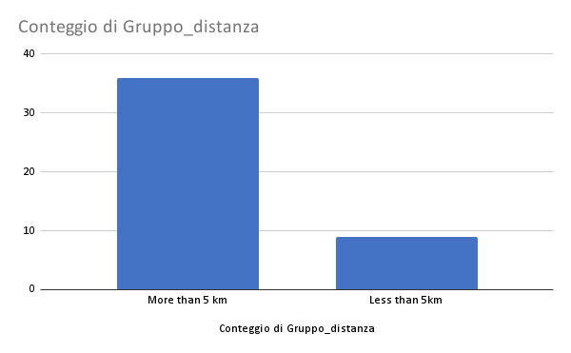
Torre e Casa Campatelli | Toscana | Siena | Si | 2 | 1:26:00 | 43.466674, 11.043001 | 39 | Tra 1 e 2 ore | More than 5 km | 1:26:00 | 86 | 27.21 | Brutto
Orto sul colle dell'Infinito | Marche | Macerata | Si | 2 | 1:16:00 | 43.398113, 13.549520 | 19 | Tra 1 e 2 ore | More than 5 km | 1:16:00 | 76 | 15 | Brutto
Bosco di San Francesco | Umbria | Perugia | Si | 2 | 1:07:00 | 43.081327, 12.616254 | 22.8 | Tra 1 e 2 ore | More than 5 km | 1:07:00 | 67 | 20.42 | Brutto
Baia di Ieranto | Campania | Napoli | Si | 3 | 3:22:00 | 40.574628, 14.341502 | 62 | Più di 2 ore | More than 5 km | 3:22:00 | 202 | 18.42 | Brutto
Area agricola a Cetona | Toscana | Siena | Si | 3 | 3:14:00 | 42.965672, 11.902059 | 86 | Più di 2 ore | More than 5 km | 3:14:00 | 194 | 26.6 | Brutto
Parco Villa Gregoriana | Lazio | Roma | Si | 2 | 1:22:00 | 41.965503, 12.801744 | 33.5 | Tra 1 e 2 ore | More than 5 km | 1:22:00 | 82 | 24.52 | Brutto
Parco Sorgenti Ferrarelle di Riardo | Campania | Caserta | Si | 1 | 0:51:00 | 41.257267, 14.126356 | 34 | Meno di un'ora | More than 5 km | 0:51:00 | 51 | 40 | Brutto

Villa San Luca e Collezione Laura | Liguria | Imperia | No | N |  | 43.802046, 7.717167 | 44 |  | More than 5 km
Area costiera sull'Isola di Capraia | Toscana | Livorno | No (isola) |  |  | 43.037438, 9.817240 | 74 |  | More than 5 km
Area costiera a Cala Junco | Sicilia | Messina | No (isola) |  |  | 38.625840, 15.063398 |  |  | Less than 5km
Area collinare sull'Isola di Levanzo | Sicilia | Trapani | No (isola) |  |  | 37.999865, 12.332071 |  |  | Less than 5km
Giardino della Kolymbethra | Sicilia | Agrigento | No | N |  | 37.291867, 13.581168 | 4 |  | Less than 5km
Giardino Pantesco Donnafugata | Sicilia | Trapani | No (isola) |  |  | 36.805860, 12.021765 |  |  | Less than 5km
Castel Grumello | Lombardia | Sondrio | No | N |  | 46.173576, 9.896924 | 3.6 |  | Less than 5km
Casino Mollo | Calabria | Cosenza | No | N |  | 39.323389, 16.469578 | 42 |  | More than 5 km
I Giganti della Sila | Calabria | Cosenza | No | N |  | 39.324430, 16.467523 | 42 |  | More than 5 km
Abbazia di Santa Maria di Cerrate | Puglia | Lecce | No | N |  | 40.458793, 18.115308 | 18 |  | More than 5 km
Casa Noha | Basilicata | Matera | No |  |  | 40.666100, 16.611719 | 0.75 |  | Less than 5km
Area costiera sull'Isola di Ponza | Lazio | Latina | No (isola) | N |  | 40.912585, 12.950434
Batteria Militare Talmone | Sardegna | Olbia - Tempio | No | N |  | 41.204732, 9.340256 | 44

